PeportSur3
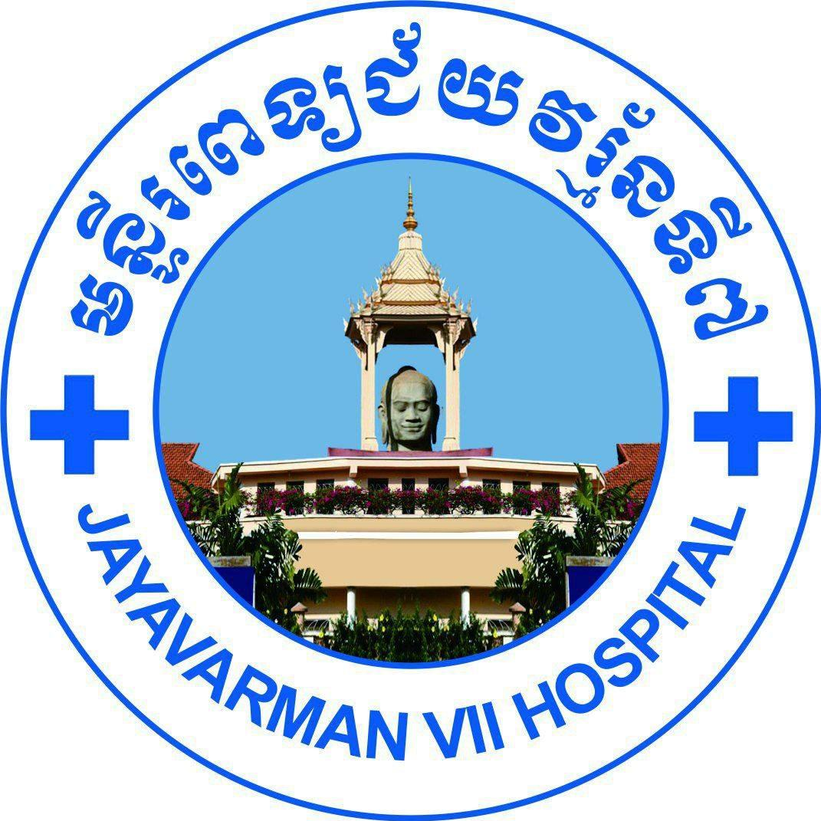 |  | Beds = 54, Available Beds : 00 |  | SUR3 REPORT On : |  |  | 18/03/2025 |  | NURSES ON DUTY
 |  | Existing Pt : | 70 | TOTAL PATIENTS : |  |  | 75 |  | Long Borei, Suon Prolingvoleak, Kun Amara
 |  | M : | 42 | Male : |  |  | 50
 |  | F : | 28 | Female : |  |  | 25
No | Ward | NAME | SEX | AGE | Date-In | Pt ID | Diagnosis_In | Diagnosis_Out | DISTRICT | PROVINCE
 | DISCHARGE: 7
1 | SUR3 | KHORN SREYNOUN | F | 14 y, 8 m, 3 d | 2025-03-15 | JV700431373 | V87-Traffic accidents (no brain injury) (គ្រោះថ្នាក់ចរាចរណ៍) | S09.9-Head injury V87-Traffic accidents (no brain injury) (គ្រោះថ្នាក់ចរាចរណ៍) | ប្រាសាទបាគង | សៀមរាប
2 | SUR3 | LEANG PONLEU | M | 7 y, 8 m, 16 d | 2025-03-14 | JV700420173 | V87-Traffic accidents (no brain injury) (គ្រោះថ្នាក់ចរាចរណ៍) | S01.0-Laceration at scalp | មង្គលបូរី | បន្ទាយមានជ័យ
3 | SUR3 | SAMBATH VANNA | M | 1 y, 3 m, 14 d | 2025-03-07 | JV700293124 | G91.9-Hydrocephalus with shunt Other-Other surgical disease ជំងឺវះកាត់ផ្សេងៗ | G91.9-Hydrocephalus | សូទ្រនិគម | សៀមរាប
4 | SUR3 | HIN SIVFONG | F | 14 y, 1 m, 4 d | 2025-03-12 | JV700430542 | S06.5-Subdural haemorrhage by RTA S06.3-Focal traumatic brain injury (មានប៉ះទង្គិចក្បាល) | I62.0-Subdural haemorrhage S06.3-Focal traumatic brain injury (មានប៉ះទង្គិចក្បាល) | សៀមរាប | សៀមរាប
5 | SUR3 | SORM KIMSOUR | F | 12 y, 2 m, 17 d | 2025-03-04 | JV700421925 | E04.9-Goiter (ជំងឺពកក) | E04.9-Goiter (ជំងឺពកក) | សៀមរាប | សៀមរាប
6 | SUR3 | ARIFIN NOUFASOURA | F | 1y8m0d | 2025-03-04 | JV700428425 | C70-Malignant neoplasm of brain ជំងឺមហារីកស្រោមខួរក្បាល Brain Tumors ( Astrocytoma ) | Brain Tumors G91.9-Hydrocephalus | សង្កែ | បាត់ដំបង
7 | SUR3 | RITH THAVY | F | 11 y, 2 m, 10 d | 2025-03-11 | JV700332824 | Other-Other surgical disease ជំងឺវះកាត់ផ្សេងៗ | G03.9-Arachnoiditis | មង្គលបូរី | បន្ទាយមានជ័យ
 | TRAN FROM: 4
1 | Station ICU1 | THAN BUNPHAI | M | 2 y, 10 m, 18 d | 2025-03-15 | JV700431297 | S09.9-Head injury V87-Traffic accidents (no brain injury) (គ្រោះថ្នាក់ចរាចរណ៍) |  | កំពង់ចាម | កំពង់ចាម
2 | Station ICU2 | HENG TOLA | M | 12 y, 5 m0 d | 2025-03-17 | JV700431878 |  |  | ព្រះនេត្រព្រះ | បន្ទាយមានជ័យ
3 | Station ICU2 | PHOEUNG VANCHHANOV | M | 2 y, 5 m, 2 d | 2025-03-17 | JV700173726 |  |  | អង្គរជុំ | សៀមរាប
4 | Station ICU2 | VANNAK SOMETHEA | F | 5 y, 6 m, 26 d | 2025-03-13 | JV700430718 | C74.9-Neuroblastoma |  | សង្កែ | បាត់ដំបង
 | NEWLY: 8
1 | SUR3 | CHHIM PANHARITH | M | 2 y, 7 m, 9 d | 2025-03-17 | JV700136631 | N48.1-Balanitis |  | សៀមរាប | សៀមរាប
2 | SUR3 | UL CHANRACHANA | F | 2y3m10d | 2025-03-17 | JV700431837 | H00.03-Abscess of Right submandibular |  | សន្ទុក | កំពង់ធំ
3 | SUR3 | TRAN DANE | M | 3y4m0d | 2025-03-17 | JV700078917 | H00.03-Abscess of Bilateral parotid gland |  | សូទ្រនិគម | សៀមរាប
4 | SUR3 | SAROEUN RITHYSAK | M | 9 y, 1 m, 21 d | 2025-03-17 | JV700361232 | D18.1-Lower lip venous malformation post sclerotherapy Other-Other surgical disease ជំងឺវះកាត់ផ្សេងៗ |  | មានជ័យ | ភ្នំពេញ
5 | SUR3 | RA VYRONG | M | 10y1m19d | 2025-03-17 | JV700418343 | S42.3-Fracture of humerus (Left elbow fracture + K-wire) Other-Other bone and articular diseases ជំងឺផ្នែកឆ្អឹង និងសន្លាក់ផ្សេងៗ |  | សំពៅលូន | បាត់ដំបង
6 | SUR3 | CHIV PHALLY | M | 14y4m5d | 2025-03-17 | JV700431712 | M13.99-Arthritis, unspecified (រលាកសន្លាក់គ្មានខ្ទុះ) at Right knee |  | ស្ទោង | កំពង់ធំ
7 | SUR3 | KINALL SINA | M | 3 y, 1 m, 25 d | 2025-03-17 | JV700118629 | L03.1-Cellulitis at foot ( Right) Other-Other surgical disease ជំងឺវះកាត់ផ្សេងៗ |  | សូទ្រនិគម | សៀមរាប
8 | SUR3 | MONY VIREAKBOTH | M | 6y7m26d | 2025-03-17 | JV700207500 | D18.1-Lymphangioma at Left axillary post sclerotherapy Other-Other surgical disease ជំងឺវះកាត់ផ្សេងៗ |  | ស្ទោង | កំពង់ធំ

